Estadísticas
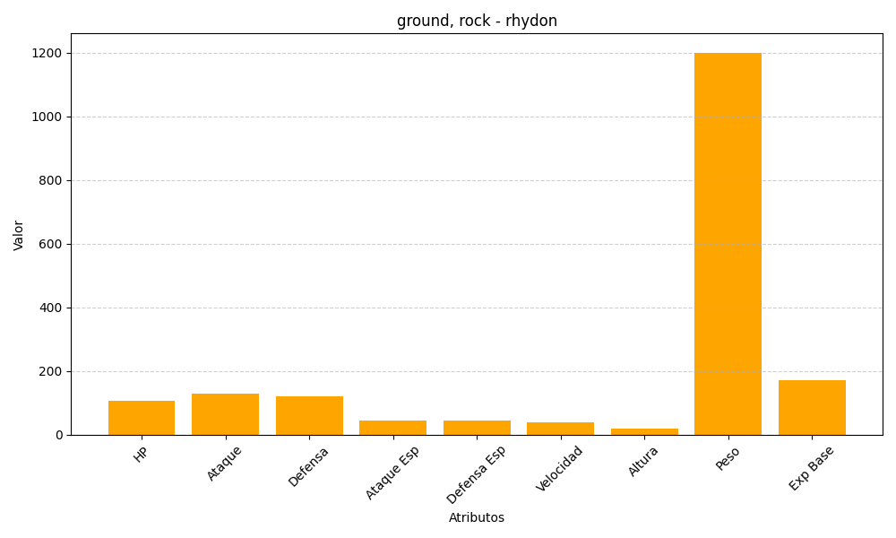
ID | Nombre | Tipo | HP | Ataque | Defensa | Ataque Especial | Defensa Especial | Velocidad | Altura | Peso | Experiencia Base
112 | rhydon | ground, rock | 105 | 130 | 120 | 45 | 45 | 40 | 19 | 1200 | 170

